Типы подключения
РОЗНИЧНЫЙ ПРАЙС-ЛИСТ

Доплата за подключение DELTA Laser Line
Цены включают НДС 20% |  | 2021-06-01

№ | Тип подключения | Стоимость, У.Е.
1 | 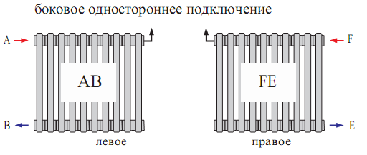 | 0
2 | 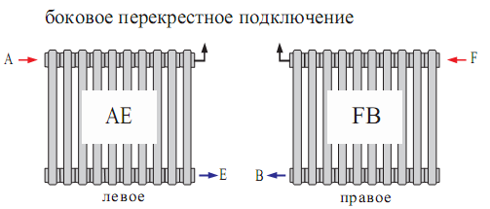 | 0
3 | 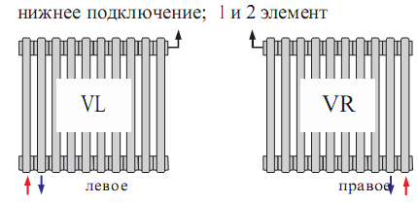 | 67.89
4 | 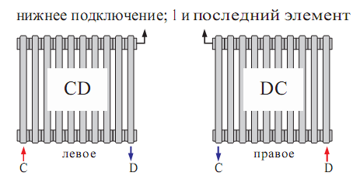 | 67.89
№ | Тип подключения | Стоимость, У.Е.
5 | 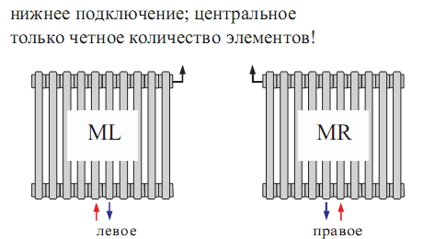 | 82.04
6 | 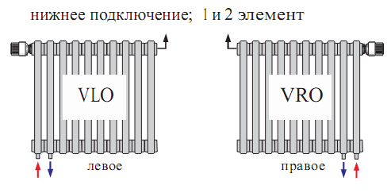 | 132.41
7 | 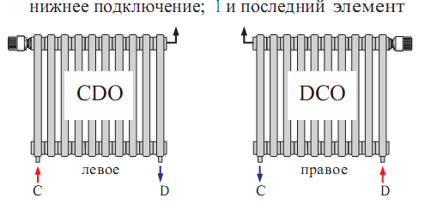 | 132.41
8 | 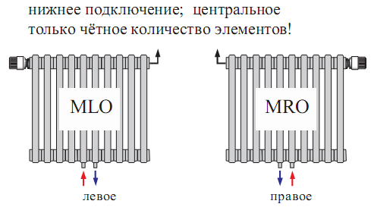 | 190.98

